Figure 2
Figure 2. Infractions associées dans les procédures de traite des êtres humains entre 2016 et 2021

Uniquement des infractions de traite des êtres humains | 644
Infractions de traite et d'exploitation par le travail | 33
Infractions de traite et de proxénétisme | 194
Infractions associées aux procédures de traite des êtres humains appartenant à un autre groupe d’exploitation1

Infractions connexes dans les procédures ayant au moins une infraction de traite des êtres humains (%)
Uniquement des infractions de traite des êtres humains | 644
Infractions de traite et d'exploitation par le travail | 33
Infractions de traite et de mendicité | 5
Infractions de traite et de proxénétisme | 194
Total | 876

Autres types d’infractions associées (en dehors des groupes relatifs à l’exploitation) aux procédures de traite (%)

Regroupement d'infractions | Infractions | Part
Atteintes à l’ordre public et à l’autorité de l’Etat | dont Infractions à la législation du travail | 8
 | dont Infractions à la législation sur les étrangers | 11
 | Total | 16
Actes portant atteinte ou visant à porter atteinte à la personne | dont Violences | 6
 | dont Menaces | 3
 | dont Atteintes à la liberté | 3
 | Total | 12
Actes relevant de la fraude, de la tromperie et de la corruption | dont Contrefaçons ou faux | 3
 | dont Blanchiment | 6
 | dont Recel | 1
 | Total | 10
Atteintes à la sécurité publique et à la sûreté de l’État | dont Participation à une association de malfaiteurs | 9
 | Total | 10
Actes portant atteinte à la personne à caractère sexuel | dont Exploitation sexuelle* | 2
 | dont Viol | 2
 | Total | 4
Atteintes aux biens sans violence ni menace |  | 4
Infractions à la législation sur les stupéfiants |  | 1
Autres regroupements |  | 1

1 Les infractions d’exploitations de la mendicité associées à celles de traite des êtres humains représentent moins de 1 % des procédures * La catégorie exploitation sexuelle regroupe la pédopornographie, la corruption d’un mineur, le recours à la prostitution d’un mineur ou d’une personne vulnérable Lecture : Entre 2016 et 2021, 8 % des procédures contenant au moins une infraction de traite des êtres humains et aucune infraction relevant d’un autre type d’exploitation comportent également au moins une infraction à la législation du travail. Champ : France, date d’ouverture des procédures. Source : SSMSI, bases des crimes et délits enregistrés par la police et la gendarmerie 2016 à 2021.

Figure 3
Figure 3. Nombre moyen d’infractions de traite et d’exploitation des êtres humains commises pour 100 000 habitants

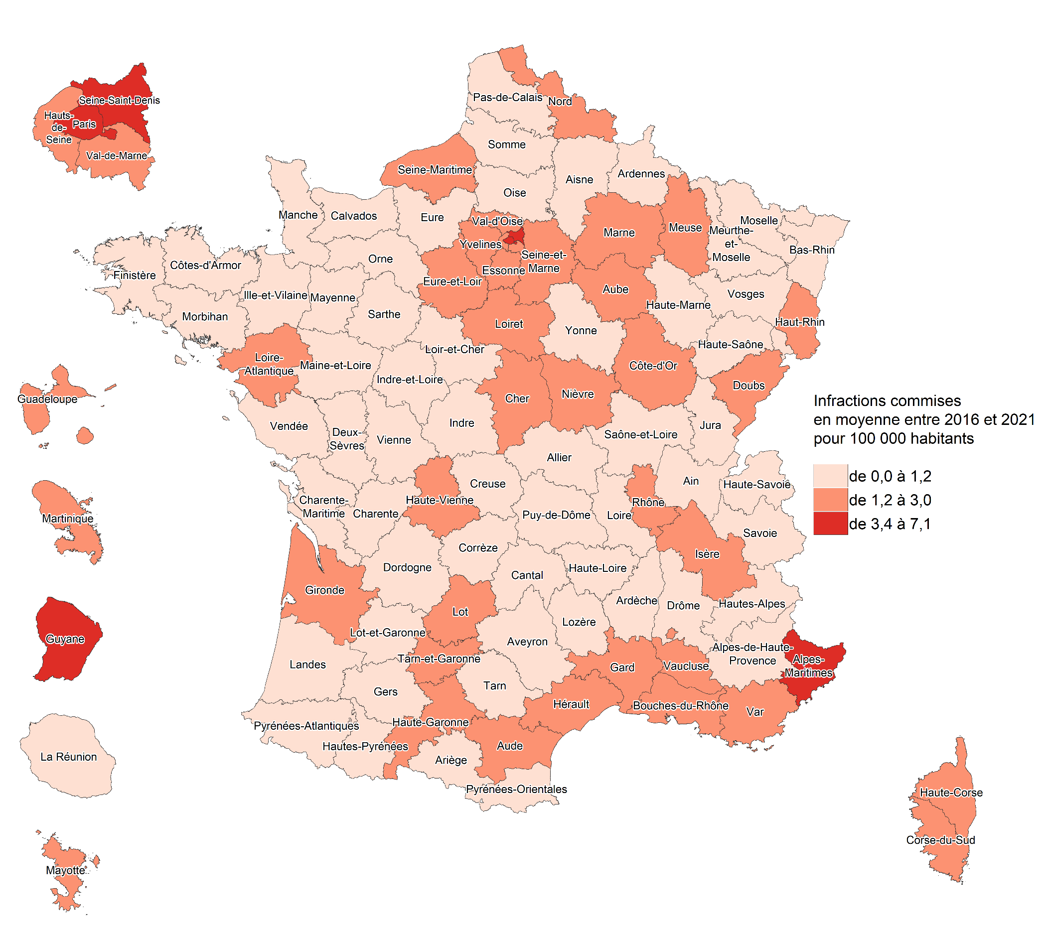
Département | Nombre d'infractions en moyenne par an et pour 100 000 habitants | Classe
Ain | 1.1 | de 0,0 à 1,2
Aisne | 0.7 | de 0,0 à 1,2
Allier | 1.0 | de 0,0 à 1,2
Alpes-de-Haute-Provence | 0.6 | de 0,0 à 1,2
Hautes-Alpes | 0.9 | de 0,0 à 1,2
Alpes-Maritimes | 4.2 | de 3,4 à 7,1
Ardèche | 0.4 | de 0,0 à 1,2
Ardennes | 0.9 | de 0,0 à 1,2
Ariège | 0.7 | de 0,0 à 1,2
Aube | 1.7 | de 1,2 à 3,0
Aude | 1.5 | de 1,2 à 3,0
Aveyron | 0.6 | de 0,0 à 1,2
Bouches-du-Rhône | 3.0 | de 1,2 à 3,0
Calvados | 1.1 | de 0,0 à 1,2
Cantal | 0.3 | de 0,0 à 1,2
Charente | 0.9 | de 0,0 à 1,2
Charente-Maritime | 0.5 | de 0,0 à 1,2
Cher | 1.4 | de 1,2 à 3,0
Corrèze | 1.0 | de 0,0 à 1,2
Corse-du-Sud | 1.4 | de 1,2 à 3,0
Haute-Corse | 0.5 | de 0,0 à 1,2
Côte-d'Or | 0.4 | de 0,0 à 1,2
Côtes-d'Armor | 0.6 | de 0,0 à 1,2
Creuse | 1.2 | de 1,2 à 3,0
Dordogne | 0.6 | de 0,0 à 1,2
Doubs | 1.1 | de 0,0 à 1,2
Drôme | 1.4 | de 1,2 à 3,0
Eure | 0.5 | de 0,0 à 1,2
Eure-et-Loir | 1.5 | de 1,2 à 3,0
Finistère | 1.5 | de 1,2 à 3,0
Gard | 1.9 | de 1,2 à 3,0
Haute-Garonne | 1.7 | de 1,2 à 3,0
Gers | 0.4 | de 0,0 à 1,2
Gironde | 2.3 | de 1,2 à 3,0
Hérault | 1.4 | de 1,2 à 3,0
Ille-et-Vilaine | 0.5 | de 0,0 à 1,2
Indre | 0.7 | de 0,0 à 1,2
Indre-et-Loire | 1.1 | de 0,0 à 1,2
Isère | 1.3 | de 1,2 à 3,0 | Champ : France, lieu de commission des infractions. Source : SSMSI, bases des crimes et délits enregistrés par la police et la gendarmerie 2016 à 2021 ; Insee, recensement de la population 2018.
Jura | 0.6 | de 0,0 à 1,2
Landes | 0.9 | de 0,0 à 1,2
Loir-et-Cher | 0.9 | de 0,0 à 1,2
Loire | 0.8 | de 0,0 à 1,2
Haute-Loire | 0.4 | de 0,0 à 1,2
Loire-Atlantique | 1.5 | de 1,2 à 3,0
Loiret | 1.5 | de 1,2 à 3,0
Lot | 1.6 | de 1,2 à 3,0
Lot-et-Garonne | 0.7 | de 0,0 à 1,2
Lozère | 0.2 | de 0,0 à 1,2
Maine-et-Loire | 0.9 | de 0,0 à 1,2
Manche | 0.5 | de 0,0 à 1,2
Marne | 1.3 | de 1,2 à 3,0
Haute-Marne | 0.6 | de 0,0 à 1,2
Mayenne | 0.7 | de 0,0 à 1,2
Meurthe-et-Moselle | 0.7 | de 0,0 à 1,2
Meuse | 1.3 | de 1,2 à 3,0
Morbihan | 0.3 | de 0,0 à 1,2
Moselle | 0.6 | de 0,0 à 1,2
Nièvre | 1.3 | de 1,2 à 3,0
Nord | 2.2 | de 1,2 à 3,0
Oise | 1.1 | de 0,0 à 1,2
Orne | 0.5 | de 0,0 à 1,2
Pas-de-Calais | 0.8 | de 0,0 à 1,2
Puy-de-Dôme | 0.8 | de 0,0 à 1,2
Pyrénées-Atlantiques | 0.5 | de 0,0 à 1,2
Hautes-Pyrénées | 1.2 | de 0,0 à 1,2
Pyrénées-Orientales | 1.1 | de 0,0 à 1,2
Bas-Rhin | 1.2 | de 0,0 à 1,2
Haut-Rhin | 1.3 | de 1,2 à 3,0
Rhône | 2.2 | de 1,2 à 3,0
Haute-Saône | 0.6 | de 0,0 à 1,2
Saône-et-Loire | 0.6 | de 0,0 à 1,2
Sarthe | 0.4 | de 0,0 à 1,2
Savoie | 1.0 | de 0,0 à 1,2
Haute-Savoie | 1.2 | de 0,0 à 1,2
Paris | 7.1 | de 3,4 à 7,1
Seine-Maritime | 1.4 | de 1,2 à 3,0
Seine-et-Marne | 2.4 | de 1,2 à 3,0
Yvelines | 2.1 | de 1,2 à 3,0
Deux-Sèvres | 0.8 | de 0,0 à 1,2
Somme | 0.8 | de 0,0 à 1,2
Tarn | 0.7 | de 0,0 à 1,2
Tarn-et-Garonne | 1.7 | de 1,2 à 3,0
Var | 1.3 | de 1,2 à 3,0
Vaucluse | 1.6 | de 1,2 à 3,0
Vendée | 0.7 | de 0,0 à 1,2
Vienne | 0.9 | de 0,0 à 1,2
Haute-Vienne | 1.6 | de 1,2 à 3,0
Vosges | 0.6 | de 0,0 à 1,2
Yonne | 1.1 | de 0,0 à 1,2
Territoire de Belfort | 0.9 | de 0,0 à 1,2
Essonne | 1.9 | de 1,2 à 3,0
Hauts-de-Seine | 1.9 | de 1,2 à 3,0
Seine-Saint-Denis | 5.0 | de 3,4 à 7,1
Val-de-Marne | 2.5 | de 1,2 à 3,0
Val-d'Oise | 2.4 | de 1,2 à 3,0
Guadeloupe | 1.4 | de 1,2 à 3,0
Martinique | 2.4 | de 1,2 à 3,0
Guyane | 3.4 | de 3,4 à 7,1
La Réunion | 1.0 | de 0,0 à 1,2
Mayotte | 3.0 | de 1,2 à 3,0

Figure 4
Figure 4. Répartition des infractions de traite et d’exploitation des êtres humains enregistrées par taille d’unité urbaine

 | Infractions de traite des êtres humains | Infractions de proxénétisme | Infractions d'exploitation par le travail | Infractions d'exploitation de la mendicité
Commune rurale | 12 | 36 | 52 | 0
2 000 à 4 999 habitants | 10 | 38 | 48 | 4
5 000 à 9 999 habitants | 13 | 37 | 47 | 3
10 000 à 19 999 habitants | 5 | 50 | 39 | 5
20 000 à 49 999 habitants | 15 | 48 | 36 | 1
50 000 à 99 999 habitants | 11 | 52 | 34 | 4
100 000 à 199 999 habitants | 18 | 57 | 20 | 5
200 000 à 1 999 999 habitants | 17 | 65 | 13 | 5
Paris | 13 | 55 | 26 | 6

Lecture : Entre 2016 et 2021, 52 % des infractions constatées dans des communes rurales concernent l’exploitation par le travail, 55 % de celles commises à Paris sont relatives au proxénétisme. Champ : France, lieu de commission des infractions Source : SSMSI, bases des crimes et délits enregistrés par la police et la gendarmerie 2016 à 2021.

Figure 5
Figure 5. Profil des victimes de traite et d'exploitation des êtres humains enregistrées par les services de police et de gendarmerie sur la période 2016-2021

Nombre de victimes

Groupes d'infractions de traite ou d'exploitation des êtres humains | 2016 | 2017 | 2018 | 2019 | 2020 | 2021
Infractions de traite des êtres humains | 218 | 204 | 191 | 244 | 228 | 331
Infractions de proxénitisme | 922 | 841 | 905 | 797 | 848 | 1,044
Infractions d'exploitation de la mendicité | 56 | 79 | 67 | 48 | 23 | 31
Infractions d'exploitation par le travail | 374 | 440 | 435 | 676 | 347 | 514
dont Réduction en esclavage | 6 | 14 | 8 | 18 | 5 | 8
Conditions de travail et d'hébergement indignes | 364 | 392 | 421 | 653 | 339 | 471
Travail forcé | <5 | 33 | 7 | <5 | <5 | 24
Réduction en servitude | <5 | <5 | <5 | 5 | 0 | 25
Ensemble | 1,439 | 1,451 | 1,538 | 1,669 | 1,372 | 1,811

Part des femmes parmi les victimes (%)

Groupes | Femme | Homme
Infractions de traite des êtres humains | 66 | 34
Infractions de proxénétisme | 95 | 5
Infractions d'exploitation de la mendicité | 57 | 43
Infractions d'exploitation par le travail | 34 | 66
Ensemble des infractions de traite et d'exploitation | 72 | 28

Tranches d’âge des victimes (%)

 | Infractions de traite des êtres humains | Infractions de proxénétisme | Infractions d'exploitation de la mendicité | Infractions d'exploitation par le travail | Ensemble des infractions
Moins de 10 ans | 2 | <1 | 58 | 7 | 5
De 10 à 14ans | 9 | 5 | 22 | 4 | 6
De 15 à 17ans | 12 | 19 | 9 | 5 | 14
De 18 à 24ans | 32 | 33 | 2 | 16 | 26
De 25 à 29ans | 14 | 13 | 1 | 13 | 12
De 30 à 34ans | 8 | 9 | 0 | 12 | 10
De 35 à 39ans | 8 | 7 | 2 | 11 | 8
De 40 à 44ans | 6 | 5 | 2 | 10 | 7
De 45 à 49ans | 4 | 4 | 2 | 7 | 5
50 ans ou plus | 4 | 4 | 3 | 17 | 8

Lecture : En 2021, 1 811 victimes de traite et d’exploitation des êtres humains ont été enregistrées par les services de police et de gendarmerie. En moyenne, entre 2016 et 2021, 66 % des victimes d’une infraction de traite des êtres humains sont des femmes et 34 % de ces victimes ont entre 18 et 24 ans. Champ : France, date d'enregistrement des victimes. Source : SSMSI, bases des victimes de crimes et délits enregistrés par la police et la gendarmerie de 2016 à 2021.

Figure 6
Figure 6. Évolution du nombre de victimes mineures de traite et d’exploitation des êtres humains (base 100 en 2016)

 |  | 2016 | 2017 | 2018 | 2019 | 2020 | 2021
Victimes mineures françaises | Infractions de traite et d'exploitation des êtres humains | 100 | 145 | 160 | 156 | 204 | 234
 | Infractions de proxénétisme | 100 | 128 | 187 | 206 | 304 | 325
Victimes mineures | Infractions de traite et d'exploitation des êtres humains | 100 | 156 | 143 | 146 | 150 | 196
 | Infractions de proxénétisme | 100 | 146 | 173 | 181 | 245 | 261

Infractions de traite et d’exploitation des êtres humains

Infractions de proxénétisme

Note : Au sein de toutes les infractions pour traite et exploitation des êtres humains, il y avait 250 victimes mineures en 2016 dont 139 de nationalité française. En 2021, il y avait 490 victimes mineures dont 325 françaises. En 2016, il y avait 118 victimes mineures de proxénétisme dont 85 de nationalité française. En 2021, 308 victimes mineures de proxénétisme ont été enregistrées dont 276 de nationalité française. Lecture : Entre 2016 et 2021, le nombre de victimes mineures de traite et d’exploitation des êtres humains a augmenté de 96 %. Champ : France, date d'enregistrement des victimes. Source : SSMSI, bases des victimes de crimes et délits enregistrés par la police et la gendarmerie de 2016 à 2021.

Figure 7
Figure 7. Mis en cause pour traite ou exploitation des êtres humains enregistrés par les services de police et de gendarmerie sur la période 2016-2021.

Nombre de mis en cause

Groupes d'infractions de traite ou d'exploitation des êtres humains | 2016 | 2017 | 2018 | 2019 | 2020 | 2021
Infractions de traite des êtres humains | 254 | 228 | 340 | 265 | 321 | 336
Infractions de proxénétisme | 1,038 | 1,127 | 1,335 | 1,244 | 1,343 | 1,694
Infractions d'exploitation de la mendicité | 57 | 107 | 87 | 43 | 23 | 23
Infractions d'exploitation par le travail | 251 | 248 | 303 | 302 | 294 | 283
dont Réduction en esclavage | 12 | 10 | 6 | 5 | <5 | 7
Conditions de travail et d'hébergement indignes | 236 | 233 | 293 | 292 | 285 | 266
Travail forcé | <5 | <5 | 6 | 5 | <5 | 5
Réduction en servitude | <5 | <5 | <5 | <5 | <5 | 8
Ensemble | 1,408 | 1,523 | 1,828 | 1,671 | 1,756 | 2,126

Part des hommes parmi les mis en cause (%)

Groupes d'infractions de traite ou d'exploitation des êtres humains | Femmes | Hommes
Infractions de traite des êtres humains | 36 | 64
Infractions de proxénétisme | 29 | 71
Infractions d'exploitation de la mendicité | 56 | 44
Infractions d'exploitation par le travail | 28 | 72
Ensemble des infractions de traite et d'exploitation des êtres humains | 30 | 70

Tranches d’âge des mis en cause (%)

 | Infractions de traite des êtres humains | Infractions de proxénétisme | Infractions d'exploitation de la mendicité | Infractions d'exploitation par le travail | Ensemble
Moins de 10 ans | 0 | <1 | <1 | 0 | <1
De 10 à 14ans | <1 | 1 | 2 | <1 | <1
De 15 à 17ans | 3 | 7 | 4 | <1 | 5
De 18 à 24ans | 20 | 34 | 29 | 5 | 28
De 25 à 29ans | 19 | 15 | 19 | 6 | 14
De 30 à 34ans | 18 | 12 | 16 | 10 | 12
De 35 à 39ans | 12 | 9 | 13 | 12 | 10
De 40 à 44ans | 10 | 7 | 9 | 12 | 8
De 45 à 49ans | 6 | 6 | 5 | 12 | 7
50 ans ou plus | 12 | 11 | 3 | 42 | 16
Total | 100 | 100 | 100 | 100 | 100
Lecture : En 2021, 336 personnes ont été mises en cause pour des infractions de traite des êtres humains. Entre 2016 et 2021, 64 % des mis en cause pour des infractions de traite des êtres humains sont des hommes et 20 % ont entre 18 et 24 ans. Champ : France, date d'élucidation. Source : SSMSI, bases des mis en cause pour crimes ou délits enregistrés par la police et la gendarmerie de 2016 à 2021.

Figure 8
Figure 8 : Personnes poursuivies pour une infraction de traite ou d’exploitation des êtres humains

Groupes d'infractions de traite ou d'exploitation des êtres humains | 2016 | 2017 | 2018 | 2019 | 2020 | 2021
Infractions de traite des êtres humains | 185 | 224 | 245 | 318 | 245 | 215
Infractions de proxénitisme | 820 | 975 | 1,046 | 1,151 | 1,086 | 1,218
Infractions d'exploitation de la mendicité | 14 | 14 | 29 | 15 | 5 | 10
Infractions d'exploitation par le travail | 280 | 355 | 414 | 467 | 265 | 263
dont Réduction en esclavage | 277 | 344 | 406 | 455 | 262 | 251
Conditions de travail et d'hébergement indignes | <5 | <5 | 6 | 7 | <5 | <10
Travail forcé | <5 | <5 | 0 | 5 | <5 | <5
Réduction en servitude | 14 | 14 | 29 | 15 | 5 | 10
Ensemble | 1,141 | 1,383 | 1,528 | 1,727 | 1,465 | 1,556

Note : Les infractions ont été regroupées selon le périmètre infractionnel sur la traite et l'exploitation des êtres humains. Si une personne est poursuivie dans plusieurs affaires, elle sera comptabilisée autant de fois que d’affaires pour lesquelles elle est poursuivie. De la même manière, dans une affaire, il peut y avoir plusieurs infractions de traite ou d’exploitation des êtres humains. Elle sera comptée dans chacun des groupes auxquels elle est liée. Lecture : En 2021, 215 personnes ont été poursuivies pour au moins une infraction de traite des êtres humains, 1 218 pour proxénétisme, 263 pour exploitation par le travail et 10 pour exploitation de la mendicité. Champ : France. Source :: Ministère de la justice/SG/SEM/SDSE - Fichier statistique Cassiopée.

Figure 9
Figure 9 : Mode de poursuite des personnes poursuivies pour traite ou exploitation des êtres humains entre 2016 et 2021

Groupes d'infractions de traite ou d'exploitation des êtres humains | Instruction | COPJ* | Comparution immédiate | Autres modes de poursuite
Infractions de traite des êtres humains (1 432) | 94 | 2 | 2 | 3
Infractions de proxénétisme (6 296) | 74 | 5 | 13 | 8
Infractions d'exploitation de la mendicité (87) | 31 | 25 | 25 | 18
Infractions d'exploitation par le travail (2 044) | 13 | 21 | 49 | 17
Ensemble des infractions de traite ou exploitation des êtres humains (8 800) | 60 | 9 | 21 | 10

* Convocation par officier de police judiciaire Note : Les infractions ont été regroupées selon le périmètre infractionnel sur la traite et l'exploitation des êtres humains. Si une personne est poursuivie dans plusieurs affaires, elle sera comptabilisée autant de fois que d’affaires pour lesquelles elle est poursuivie. De la même manière, dans une affaire, il peut y avoir plusieurs infractions de traite ou d’exploitation des êtres humains. Elle sera comptée dans chacun des groupes auxquels elle est liée et une seule fois dans l’ensemble. Le total n’est donc pas égal à la somme de chaque groupe infractionnel. Lecture : Entre 2016 et 2021, 60 % des 8 800 personnes poursuivies pour une infraction au moins de traite ou d’exploitation des êtres humains ont fait l’objet d’une instruction. Champ : France Source : Ministère de la justice/SG/SEM/SDSE - Fichier statistique Cassiopée

